8. Duurzaamheid
Nr | Categorie | Tab 8. Duurzaamheid | Configuratie | Eis/Wens | Indien hier gevraagd of door Inschrijver gewenst geef toelichting in kolom H (Let op: zie TAB 1 Voorblad en Instructies) | Antwoord Inschrijver Ja/ Nee | Toelichting
0 | Duurzaamheid | Let op: De instructies beschreven in tabblad 1 "Voorblad en Instructies" gelden ook voor de Eisen en Wensen beschreven in dit tabblad (8. "Duurzaamheid"). Inschrijver heeft bovenstaande gelezen en gaat hiermee akkoord. | 1+2 | Eis
1 | Levensduur/garantie | De reparatie of vervanging van de Aparatuur valt onder de garantievoorwaarden van de fabrikant. Inschrijver zorgt er verder voor dat er authentieke of gelijkwaardige Reserveonderdelen beschikbaar zijn (rechtstreeks of via andere aangewezen vertegenwoordigers) gedurende de verwachte levensduur van de Apparatuur, tot ten minste 9 jaar na de Garantie. Inschrijver moet verklaren dat aan de bovengenoemde clausule wordt voldaan. | 1+2 | Eis
2 | Opleiding energie efficientie | Inschrijver geeft onderwijs die elementen bevat met betrekking tot aanpassing en goede afstemming van de elektriciteit van de apparatuur, met behulp van parameters (bijvoorbeeld standbymodus vs. uitzetten), om het elektriciteitsgebruik te optimaliseren. Het onderwijs kan worden opgenomen in het klinisch en technisch onderwijs, dat door de Inschrijver wordt verzorgd. Beschrijving van de aan te bieden opleiding inzake energie. | 1+2 | Eis
3 | Zorgwekkende stoffen | Binnen 5 jaar na de levering van het product, wordt de aanbestedende dienst geïnformeerd, binnen 6 maanden na de publicatie door het ECHA van een herziene SVHC-kandidatenlijst, over de aanwezigheid van één of meerdere nieuwe stoffen op deze lijst, in alle producten op grond van het contract, ook wat betreft de resultaten van de herziening van het dossier voor risicobeheer. Aanbestedende dienst kan zodoende passende voorzorgsmaatregelen nemen, d.w.z. ervoor zorgen dat gebruikers van het product de informatie ontvangen en dienovereenkomstig kunnen handelen. | 1+2 | Eis
4 | Energieprestatie | 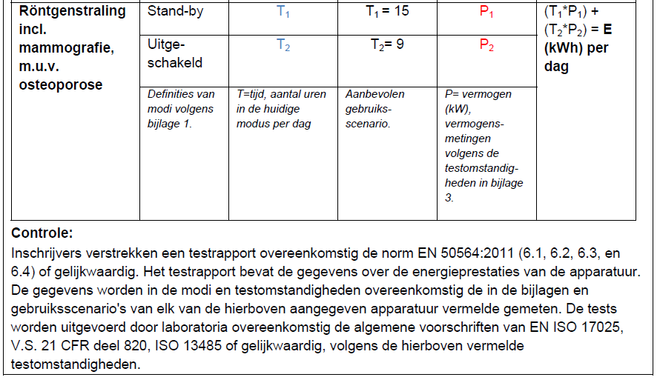 Inschrijver geeft het dagelijks energieverbruik E (kWh)/dag) aan voor de onderstaande scenarios volgens de methode en de testomstandigheden in de COCIR, zie www.cocir.org, of gelijkwaardig: - Scenario 'uitgeschakeld': - Scenario 'stand-by': | 1+2 | Eis | Geef toelichting in kolom H.

